Dashboard
BLOCK 139

 | VERSION | 1.0.0

Chuyên Đề Phát Triển Web 1

Evidance
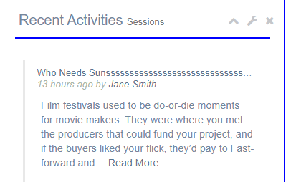
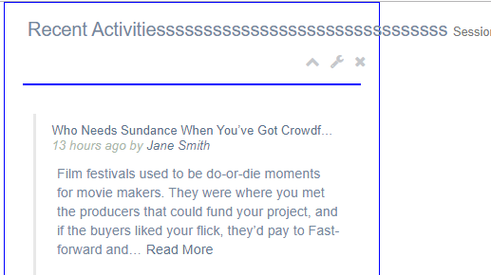
hình 1

hình 2

hình 3
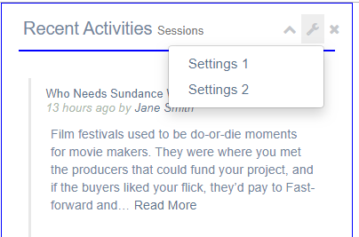

hình 4


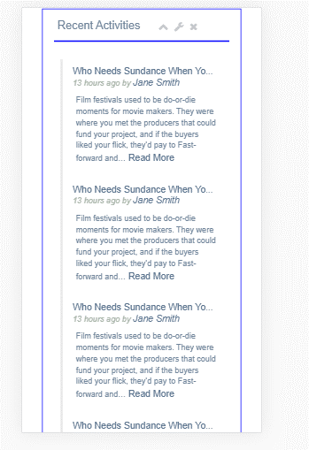

hình 5

hình 6

hình 7

